DOCK
 |  | FORM |  |  | Kode Dokumen |  | EPI.F-MKT-01-04
 |  |  |  |  | Tanggal efektif |  | 01 Oktober 2022
 |  |  |  |  | No. Revisi |  | 00
PT ECO PAPER INDONESIA |  | BERITA ACARA |  |  | Halaman |  | 1

Section (l)
Nomor |  | BAP/RTN/05/VI/26
Hari / Tanggal |  | Kamis, 25/06/2026
Hal |  | Broke / Return / Damage Product / Out Spec / Etc
Ditujukan Kepada |  | QC
CC |  | -

Section (II)
No. SJ / Tanggal Kirim |  | SHPRL260600964 / 24-06-2026
No. SJ Return |  | -
Nama Customer |  | Teguh Gemilang Berjaya. PT
Alamat Customer |  | Jl. Raya Kalibaru NO.19 Pakuhaji, Tangerang (Gerbang Biru, Sebelah toko warna kuning merk djinggo)

Section (llI)
No | Jenis Barang |  | Rew ID | Lot ID | Qty Kg | Keterangan

SHPRL260600964
1 | MP150 - 1250 |  | N.64.1224.0091 | E21502503130010 | 844 | GULUNGAN TIDAK RATA
 | TOTAL | 1 ROLL |  |  | 844

Section (IV)
Disiapkan oleh |  |  | Diketahui Oleh
ADMIN DELIVERY |  |  | KARU DELIVERY | KABAG SCM |  | SOPIR / NOPOL

RAMADHAN N |  |  | DADAN H | IMAM EFENDI |  | LNI - IDI / D 9736 AI

 | Note :

1 | Section-I di isi sesuai dengan peruntukannya
2 | Section-II di isi ketika untuk proses return dari customer
3 | Section-III di isi sesuai dengan data produk
4 | Section- IV Ditanda tangani oleh pembuat dan pihak terkait

LAMPIRAN FOTO
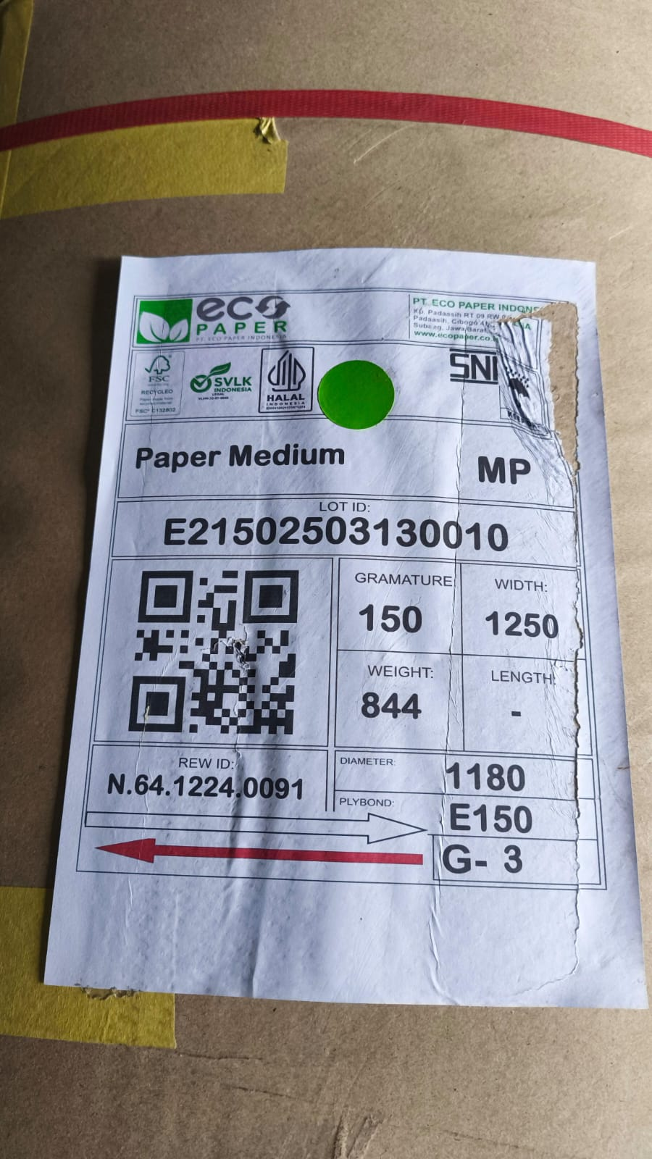
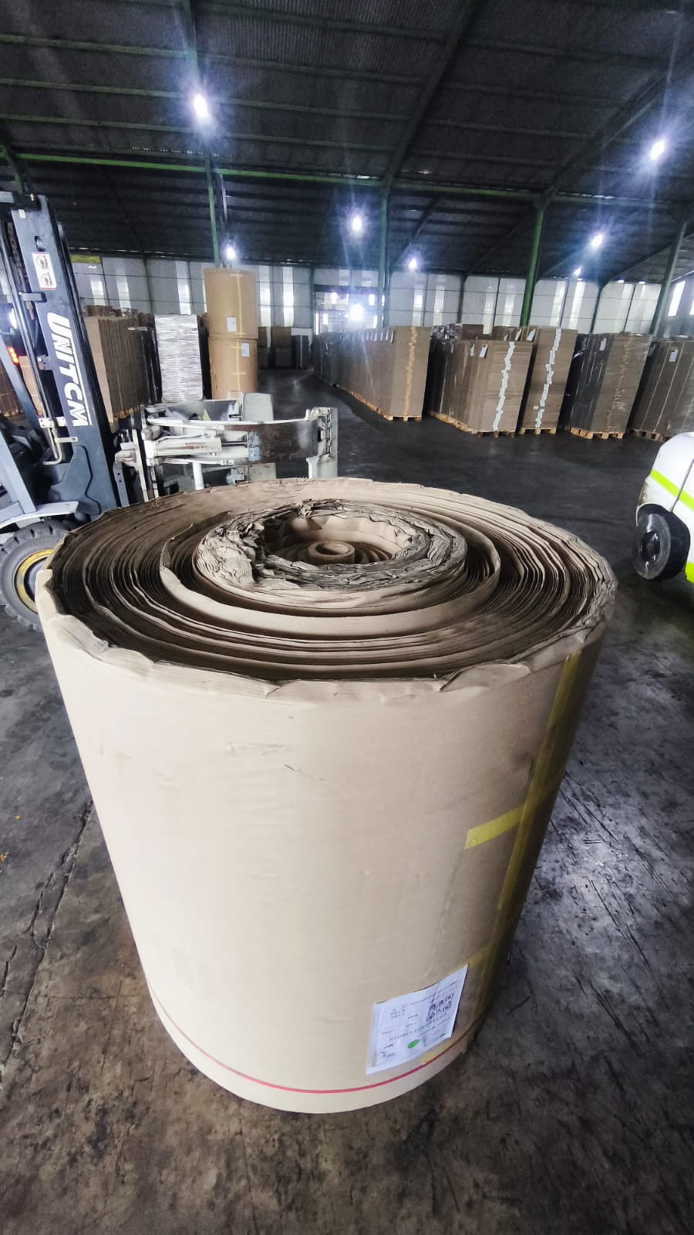
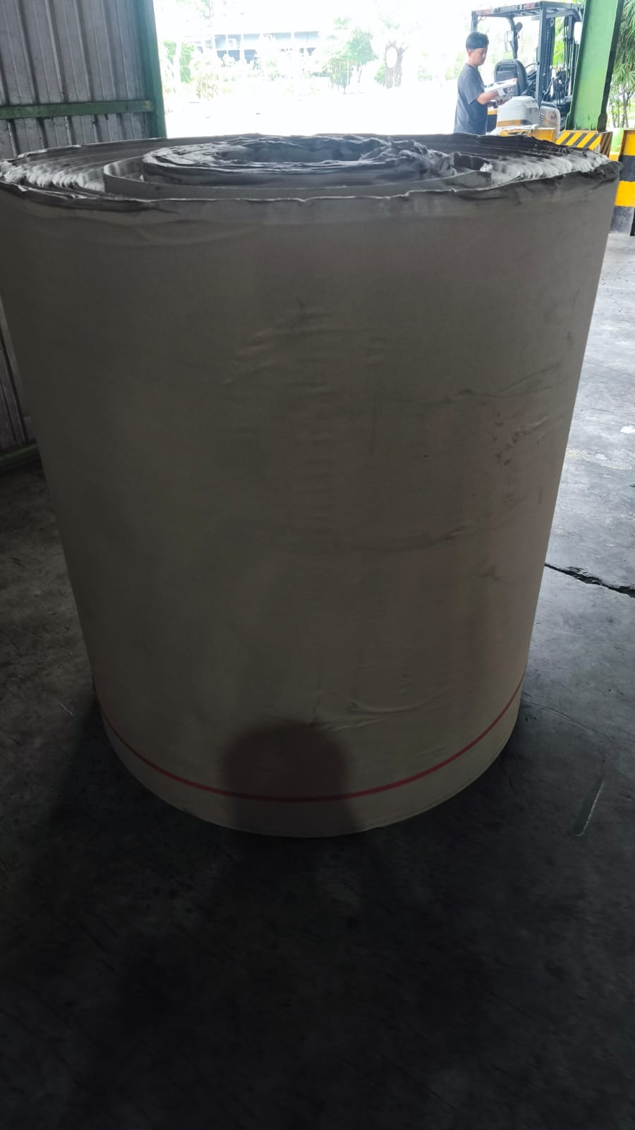
 | FORM

PT ECO PAPER INDONESIA | LAMPIRAN

